关系图
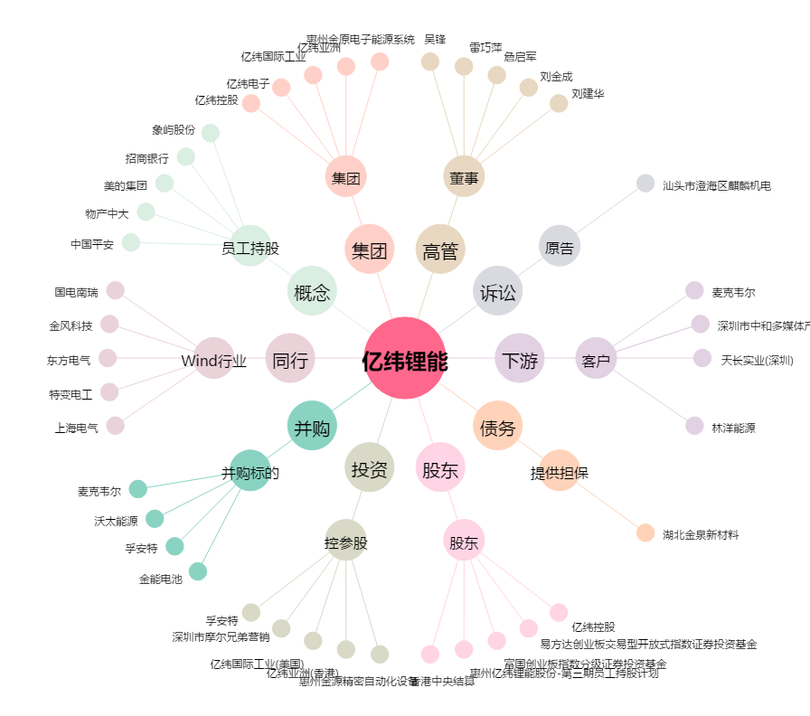
亿纬锂能[300014.SZ] - 关系概览图

